Framsida
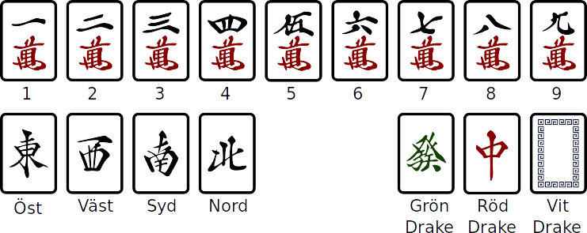
Mahjong Competition Rules (MCR) – Översikt
 | Chow | Pung | Kong | Färg | Terminals Honörer | Avslut | Speciella Händer
88 |  |  | Four Kongs | All Greens Nine Gates | Big Four Winds Big Three Dragons |  | Seven Shifted Pairs Thirteen Orphans
64 | Pure Terminal Chows 123 123 789 789 55 | Four Concealed Pungs |  |  | All Terminals All Honors Little Four Winds Little Three Dragons
48 | Quadruple Chow 234 234 234 234 xx | Four Pure Shifted Pungs 222 333 444 555 xx
32 | Four Pure Shifted Chows 123 234 345 456 xx 123 345 567 789 xx |  | Three Kongs |  | All Terminals and Honors
24 | Pure Triple Chow 234 234 234 | Pure Shifted Pungs 222 333 444 |  | All Even Pungs Full Flush Upper Tiles Middle Tiles Lower Tiles |  |  | Seven Pairs Greater Honors and Knitted Tiles
16 | Pure Shifted Chows 234 345 456 123 345 567 | Triple Pung 222 222 222 |  | All Fives
 | Pure Straight 123 456 789 | Three Concealed Pungs
 | Three-Suited Terminal Chows 123 789 123 789 55
12 |  |  |  | Upper Four Lower Four | Big Three Winds |  | Knitted Straight 147 258 369
 |  |  |  |  |  |  | Lesser Honors and Knitted Tiles
8 | Mixed Triple Chow 234 234 234 | Mixed Shifted Pungs 222 333 444 | Two Concealed Kongs |  |  | Last Tile Draw Last Tile Claim Out with Replacement Tile Robbing the Kong | Reversible Tiles Chicken Hand
 | Mixed Straight 123 456 789
6 | Mixed Shifted Chows 234 345 456 | All Pungs |  | Half Flush All Types | Two Dragon Pungs | Melded Hand
4 |  |  | Two Melded Kongs |  | Outside Hand | Fully Concealed Hand Last Tile
2 | All Chows | Double Pung 222 222 | Concealed Kong | All Simples | Dragon Pung Prevalent Wind Seat Wind | Concealed Hand | Tile Hog
 |  | Two Concelead Pungs
1 | Pure Double Chow 234 234 |  | Melded Kong | One Voided Suit No Honor Tiles | Pung of Terminals or Honors | Edge Wait Closed Wait Single Wait Self-Drawn | Flower Tiles
 | Mixed Double Chow 234 234
 | Short Straight 234 567
 | Two Terminal Chows 123 789

